Sheet1 (2)
申购合同
供方：上海汭洐 |  |  |  |  |  |  | 合同标号： |  | WSJ20251023-1
需方：威斯嘉服装有限公司 |  |  |  |  |  |  | 签订点： | 广东佛山顺德均安镇畅兴工业区均益路9号4楼
产品名称，规格，数量，金额 |  |  |  |  |  |  | 签订时间： |  | 2025-10-23 |  | 出货日期 2025-11-5
客户 | 款号 | PO | 货品名 | 内容 |  | 码数 |  |  |  |  | 需订数量 | 损耗
 |  |  |  |  |  |  | 18 | 20 | 22 | 24
利丰 | 140398 | 1545282 | 帆布吊牌 | CHINO | 430 |  |  |  |  |  |  | 3%
 | 黑色 | 293 | 纸质吊牌 | 10 |  |  | 配绳仔001 |  |  |  | 0 | 有仓仓
 |  |  | 纸质腰卡 | MID RISE |  |  | 164 | 126 | 93 | 58 | 441
 |  |  | 帆布后袋牌 | ANKLE LENGTH
利丰 | 140398 | 1545296 | 帆布吊牌 | CHINO | 430 |  |  |  |  |  |  | 3%
 | 品蓝 | 301 | 纸质吊牌 | 10 |  |  | 配绳仔001 |  |  |  | 437
 |  |  | 纸质腰卡 | MID RISE |  |  | 164 | 126 | 93 | 58 | 441
 |  |  | 帆布后袋牌 | ANKLE LENGTH |  |  |  |  |  |  | 0
合计
备注
部门
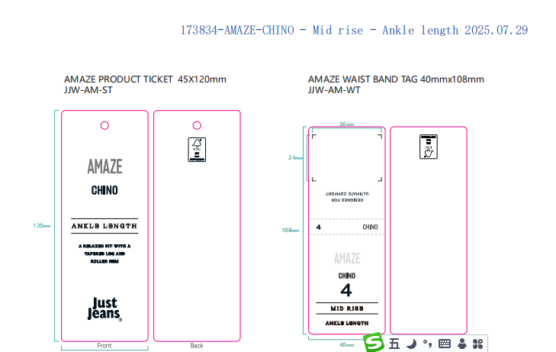
购品种类型
订购原因：
申购人签名
主管签名

